상품제안서
어버이날 카네이션 선물세트 유기농 허브차 고급 기획세트 F | 상품코드: F21697

 |  |  |  |  |  |  | 02-412-0044 | www.easy1.co.kr
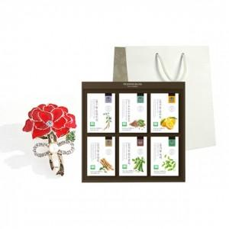

【상세/제작정보】

【인쇄/포장옵션】 | 스티커 / 포장불가능

【공급단가】 | 수량 | 50~ | 100~ | 500~ | 1,000~ | 2,000~
*VAT별도 | 단가 | 39,700원 | 37,960원 | 36,510원 | 35,060원 | 34,290원

【상품 URL】 | https://dev.easy1.co.kr:443/src/goods_detail.php?gdno=21697

